상품제안서
KB805 에코라이프 투톤라인 무지 야구모자 볼캡모자 | 상품코드: F26536

 |  |  |  |  |  |  | 02-412-0044 | www.easy1.co.kr
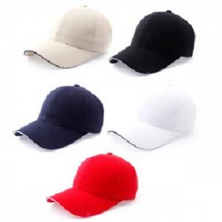

【상세/제작정보】

【인쇄/포장옵션】 | / 포장불가능

【공급단가】 | 수량 | 110~ | 330~ | 550~ | 1,100~ | 3,300~
*VAT별도 | 단가 | 7,370원 | 7,250원 | 7,080원 | 6,900원 | 6,780원

【상품 URL】 | https://dev.easy1.co.kr:443/src/goods_detail.php?gdno=26536

